LAYER 1_ LOGO
SỬ DỤNG LAYOUT + FORN CHỮ CỦA VERSION 2
MẶT TRƯỚC | MẶT SAU
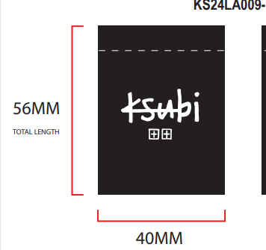 | KHÔNG IN
CHÚ Ý MÀU SẮC NHÃN :
A. NHÃN MÀU BLACK CHỮ MÀU TRẮNG
B. NHÃN MÀU TRẮNG CHỮ MÀU BLACK

